Supplementary Table S6
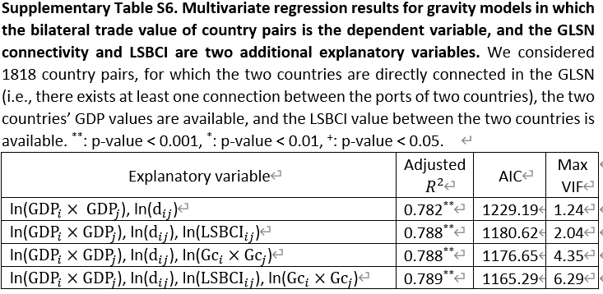
Explanatory variable | Adjusted R2 | p-value | AIC | Max VIF | # observations
ln(GDPi x GDPj), ln(dij) | 0.782 | ** | 1229.19 | 1.24 | 1818
ln(GDPi x GDPj), ln(dij), ln(LSBCIij) | 0.788 | ** | 1180.62 | 2.04 | 1818
ln(GDPi x GDPj), ln(dij), ln(Gci x Gcj) | 0.788 | ** | 1176.65 | 4.35 | 1818
ln(GDPi x GDPj), ln(dij), ln(LSBCIij), ln(Gci x Gcj) | 0.789 | ** | 1165.29 | 6.29 | 1818

